5. Planning
Naam PaTz groep:
Datum | Tijd | Locatie | Uitnodiging verstuurd? | Herinnering verstuurd?
2021-01-01 | 10.00-12.00 | Gezondheidscentrum de Tuinen | 2021-10-01 | 2021-12-01

Praktische tips&tricks
•Maak afspraken over wie de bijeenkomsten plant en de uitnodigingen en herinneringen verstuurt.
•Tip: Leg de PaTz groep bijeenkomsten alvast voor het hele jaar vast.
•Tip: vraag de doktersassistente de PaTz bijeenkomsten in de agenda van de huisarts neer te zetten.
•Stuur 2 weken van tevoren een herinneringsmail naar de groep. Dit dient meteen als herinnering voor het vullen van het zorgregister.
•Nog op zoek naar een voorbeeldmail om de uitnodiging te versturen? Hieronder vind je een voorbeeldmail die je kunt kopieren/plakken.
De vetgedrukte, blauwe woorden kun je vervangen met de gegevens die van toepassing zijn voor jouw PaTz groep.
•Klik hier voor een voorbeeld e-mail incl. leeg zorgregister, die kan worden rondgestuurd naar de deelnemers om het Zorgregister+ te vullen. In deze mail kun je evt. ook meteen onderstaande tekst plakken.

Opzet voor uitnodiging

Beste deelnemer van PaTz groep naam PaTz groep,
Op datum zal om tijd de volgende PaTz-bijeenkomst plaatsvinden voor naam PaTz groep.
De locatie voor deze bijeenkomst is: locatie.
Aan de deelnemers het verzoek om ter voorbereiding van deze bijeenkomst de te bespreken palliatieve patiënten door te geven aan de notulist: naam. Naam zal deze patienten in het zorgregister verwerken. Indien u niet aanwezig zult zijn, dient u zich af te melden bij de voorzitter via mailadres notulist/voorzitter.
Met vriendelijke groet,
Naam, voorzitter/notulist, PaTz groep naam PaTz groep

6. Hulp bij Excel
1. Hoe voeg je regels toe in Excel?
Ga op de plek staan waar je een regel wilt invoegen. Klik op je rechter muisknop en op 'invoegen'

Het verwijderen van regels kan op dezelfde manier: alleen kies je dan voor 'Verwijderen' ipv 'invoegen'.

2. Hoe kun je kolommen verwijderen uit het zorgregister?
Je kunt kolommen verwijderen door met je muis op een kolom te gaan staan en vervolgens op je rechtermuisknop te klikken.
Klik vervolgens op 'Verwijderen'. Het volgende schermpje verschijnt:
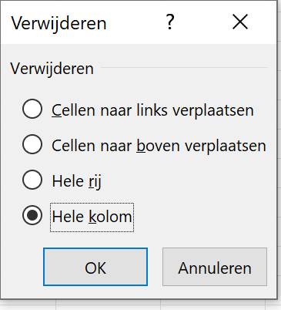

Kies voor 'hele kolom'.
De kolom is nu verwijderd. NB. Het kan zijn dat de opmaak van het zorgregister nu ook verandert.
Waarschijnlijk zal regel 5 nu ingeklapt zijn. Deze kun je weer uitklappen door de 5 aan te klikken (de regel is nu geselecteerd) en vervolgens te dubbelkikken. De regel klapt nu weer uit.

3. Hoe werkt een drop down menu (dit zijn de driehoekjes naast de cellen)?
Sommige cellen in het Zorgregister+ bevatten een menu als je op de cel gaat staan. Het menu opent zich automatisch en je kunt met een muisklik het juiste antwoord selecteren.
Bij 'Status' kun je alleen kiezen uit de opties die in het menu staan. Bij de overige drop down menu's kun je ook zelf je antwoord intikken als het antwoord er niet tussen staat.

4. Hoe kan ik gegevens filteren (dit zijn de driehoekjes bovenaan de kolommen)?
Ga op de regel en cel staan van de kolom die je wilt filteren. Je ziet hier een driehoekje staan.
Klik op het driehoekje
Vink aan welke gegegevens wilt zien en klik op 'OK'.
In onderstaand voorbeeld is 'Ja' aangevinkt, zodat alle patienten die tijdens de bijeenkomst worden besproken staan weergegeven.

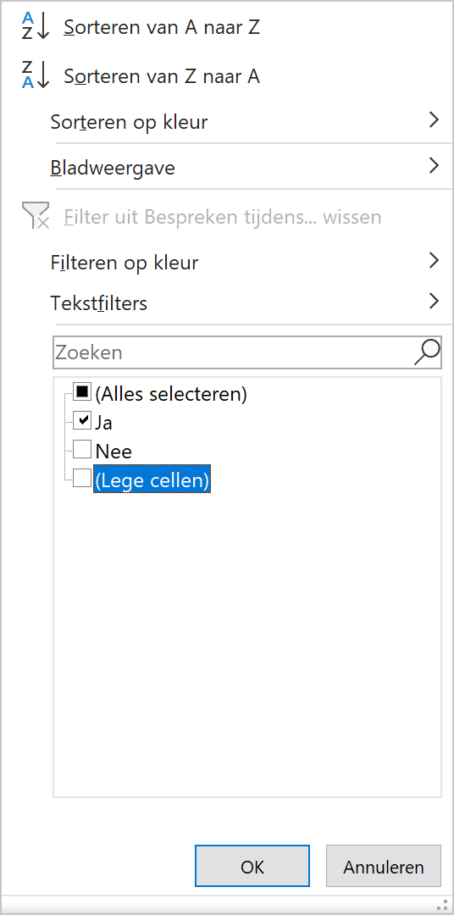

5. Hoe kun je een tabblad opslaan en verzenden (bijv. het tabblad 2. Aandachtspunten groep)?
Klik met je rechtermuisknop op het tabblad dat je wilt opslaan.
Kies 'verplaatsen of kopieren'. Onderstaand scherm verschijnt.
Vink 'Kopie maken' aan.
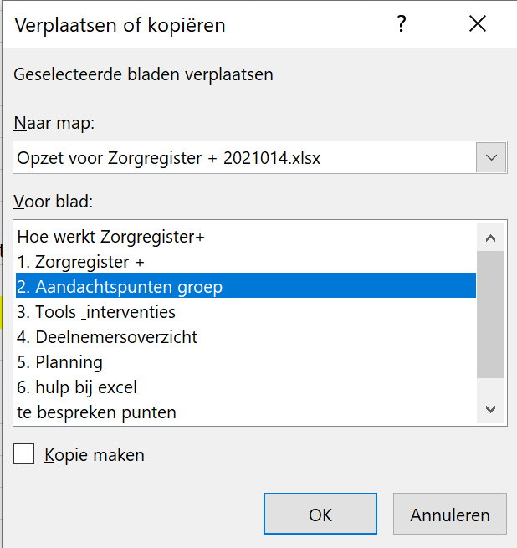

Klik op het driehoekje onder 'Naar map' en selecteer vervolgens 'Nieuwe map'
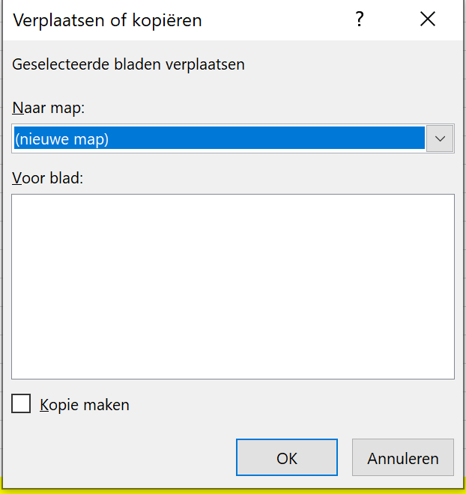

Klik op OK
Een nieuwe Excel verschijnt met daarin alleen het tabblad.
Sla dit bestand vervolgens op via 'Bestand' en 'Opslaan als'.

6. Hoe kun je op verschillende manieren het zorgregister afdrukken?
Op tabblad 1: Zorgregister zijn de afdrukinstellingen zo ingesteld dat het register op 1 A4 in zijn geheel kan worden afgedrukt. Wellicht is dat, als deze gevuld is, te klein. Hoe kun je dit wijzigen?
Ga naar tabblad 1: Zorgregister
Klik op 'bestand' en op 'Afdrukken'
Onderstaand scherm verschijnt:

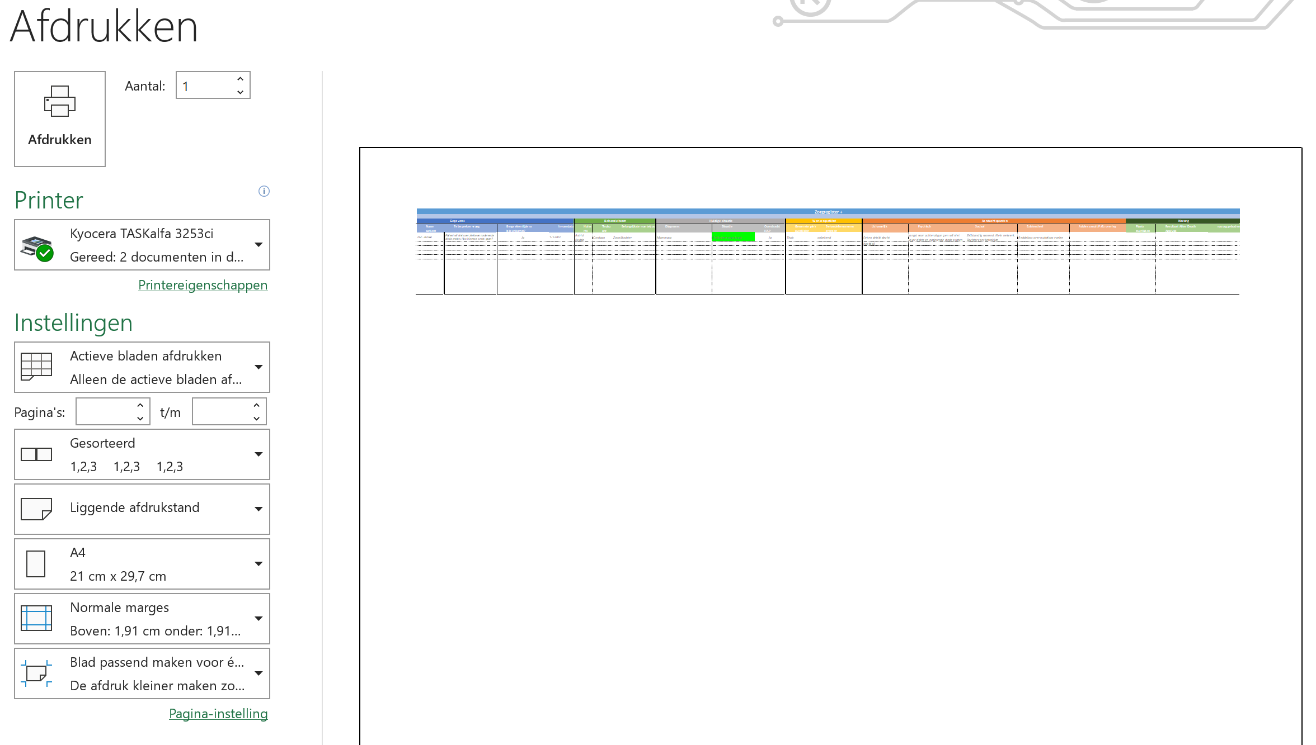

Klik op de knop 'Blad passend maken voor één pagina'.
En kies voor 'Alle rijen passend maken voor één pagina'.

Je ziet op het afdrukvoorbeeld dat het register in stukjes wordt geknipt, zodat op ieder blad een aantal kolommen staan (en dus beter te lezen zijn).
Ben je nog niet tevreden over het afdrukvoorbeeld? Bovenin de taakbalk kun je naar 'Pagina-indeling' gaan.

Je kunt vervolgens het volgende aanpassen:

•Marges: de uitlijning op het blad.
•Afdrukstand: staand of liggend. Liggend is o.h.a. het meest handig omdat er dan meer kolommen op het blad passen.
•Formaat: dit staat nu standaard op A4, maar kan bijv. ook worden gewijzigd naar een A3.

